信用交易
融资融券市场交易数据统计（20221205）

标的证券 | 融资融券余额（亿元） | 融资余额（亿元） | 融券余额（亿元） | 融资买入额（亿元） | 融资融券规模变化（亿元） | 融资余额增幅(‰) | 融券余额增幅(%)
统计数据 | 15,672.82 | 14,707.46 | 965.36 | 829.74 | 69.91 | 4.73 | 0.08
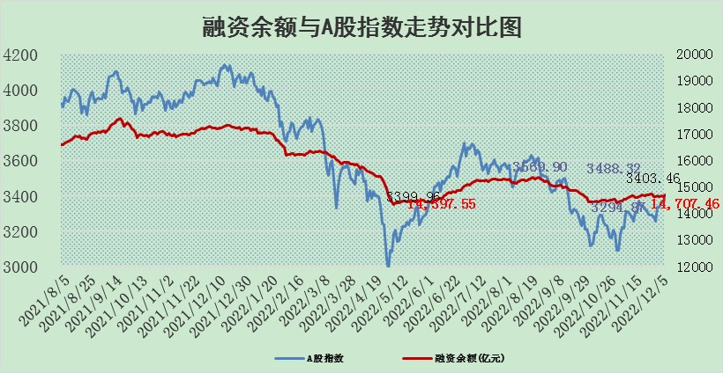

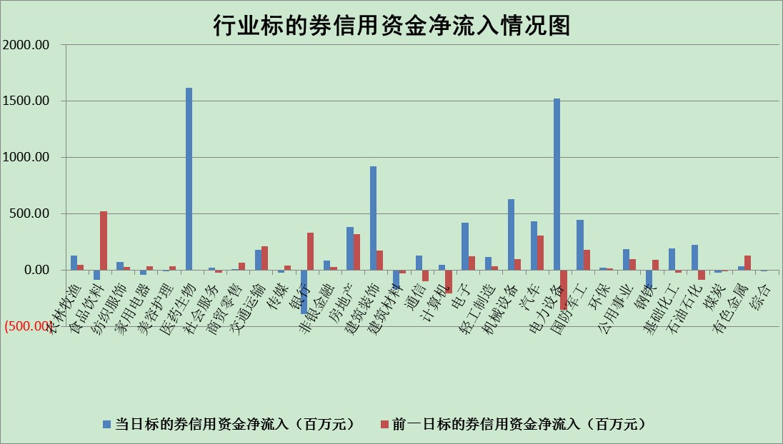

标的基金代码 | 标的基金简称 | 融资余额/市值(%) | 融资余额增幅(%) | 融资买入额/成交金额(%) | （融资余额净增额-融券余额净增额）/市值(‱) | 融券余额降幅(%) | ABS[（融资余额净增额-融券余额净增额）/市值净增额-1](%)
159902 | 华夏中小板ETF | 0.00 | 0.00 | 0.00 | 0.00 | 0.00 | 100.00
159915 | 易方达创业板ETF | 2.09 | 12.87 | 2218.25 | 24.61 | 2.82 | 94.92
159919 | 嘉实沪深300ETF | 5.23 | 1.16 | 1.87 | 4.02 | -16.97 | 93.78
159920 | 华夏恒生ETF | 78.89 | -0.17 | 4.46 | -13.25 | -2.80 | 109.18
159922 | 嘉实中证500ETF | 0.31 | 1.87 | 65.51 | -4.39 | -0.75 | 97.89
159925 | 南方沪深300ETF | 0.01 | -29.29 | 0.00 | -0.33 | 0.00 | 100.18
159928 | 消费ETF | 0.85 | -1.31 | 9.52 | -2.26 | -6.87 | 100.96
159934 | 易方达黄金ETF | 493.78 | -0.28 | 4.51 | -138.27 | 0.00 | 54.35
159939 | 全指信息技术ETF | 0.87 | 0.67 | 5.79 | 0.99 | 27.04 | 98.94
159940 | 全指金融地产ETF | 0.28 | -8.89 | 0.14 | -2.76 | 0.00 | 101.01
159995 | 半导体芯片ETF | 2.04 | 5.07 | 273.10 | 11.57 | 10.84 | 92.18
159997 | 天弘中证电子ETF | 2.47 | 0.18 | 3.44 | 0.44 | -1.35 | 99.69
159998 | 天弘中证计算机主题ETF | 0.41 | -21.57 | 0.04 | -11.36 | 0.00 | 109.33
510050 | 华夏上证50ETF | 8.97 | 0.30 | 106.09 | 1.49 | -5.15 | 48.30
510180 | 华安上证180ETF | 0.49 | -0.08 | 0.71 | -0.31 | -25.94 | 100.13
510880 | 华泰柏瑞红利ETF | 0.20 | -5.14 | 0.08 | -1.59 | -11.06 | 101.15
510900 | 易方达恒生H股ETF | 116.65 | -0.80 | 2.06 | -93.73 | 0.00 | 144.79
511010 | 5年期国债ETF | 30.96 | 2.53 | 1.58 | 76.47 | 0.00 | 57.10
511380 | 可转债及可交换债券ETF | 14.39 | -0.10 | 0.92 | -1.37 | 0.00 | 100.74
512000 | 全指证券ETF | 6.68 | -0.76 | 17.21 | -6.69 | -3.85 | 103.81
512010 | 沪深300医药卫生ETF | 4.76 | 8.63 | 64.48 | 35.01 | -10.29 | 82.01
512070 | 沪深300非银ETF | 2.21 | 3.38 | 84.26 | 6.96 | -84.25 | 98.63
512400 | 南方中证申万有色金属ETF | 1.59 | 11.12 | 1.73 | 12.30 | -13.92 | 96.60
512580 | 广发中证环保产业ETF | 0.63 | -2.69 | 0.38 | -1.03 | 1.32 | 99.16
512660 | 国泰中证军工ETF | 2.75 | 1.63 | 20.39 | 6.67 | 4.46 | 126.82
512800 | 华宝中证银行ETF | 14.71 | -3.85 | 1.49 | -72.37 | -54.81 | 222.91
512980 | 广发中证传媒ETF | 1.55 | 1.76 | 157.04 | 2.69 | 0.00 | 98.84
515030 | 华夏中证新能源汽车ETF | 1.92 | 3.37 | 33.01 | 5.98 | -1.03 | 88.06
515050 | 华夏中证5G通信主题ETF | 1.80 | 0.67 | 172.75 | 1.12 | -1.16 | 98.74
515070 | 华夏中证人工智能ETF | 1.24 | -0.88 | 0.49 | -1.10 | 0.00 | 100.84
标的股票比较指标 |  | 融资余额/流通A股市值(%) | 融资余额增幅(%) | 融资买入额/成交金额(%) | （融资余额净增额-融券余额净增额）/流通A股市值(‱) | 融券余额降幅(%) | ABS[（融资余额净增额-融券余额净增额）/流通A股市值净增额-1](%)
前十名标的个股 |  | 仁东控股 | 通润装备 | 科翔股份 | 英诺特 | 三维通信 | 灿瑞科技
 |  | 全柴动力 | 神州细胞 | 永泰能源 | 斯瑞新材 | 天玑科技 | 新化股份
 |  | 数码视讯 | 普瑞眼科 | 宏微科技 | 通润装备 | 中远海科 | 华宝新能
 |  | 中体产业 | 朗姿股份 | 苏宁环球 | 亨迪药业 | 药易购 | 正海生物
 |  | 莱茵生物 | 英诺特 | 辽港股份 | 海兰信 | 福立旺 | 佰仁医疗
 |  | 司尔特 | 美格智能 | 软控股份 | 星华新材 | 伟思医疗 | 万得凯
 |  | 联创光电 | 欧派家居 | 农业银行 | 香雪制药 | 时代出版 | 东微半导
 |  | 先惠技术 | 巨力索具 | 亚香股份 | 伟创电气 | 华兰股份 | 井松智能
 |  | 南极光 | 中国广核 | 东微半导 | 思特威 | 四川成渝 | 亚星客车
 |  | 亚通股份 | 深赛格 | 英诺特 | 易瑞生物 | 瑞联新材 | 多氟多
后十名标的个股 |  | 泽达易盛 | 粤传媒 | 人民网 | 慧博云通 | 苏州科达 | 宝钛股份
 |  | 岱美股份 | 卓创资讯 | 招商蛇口 | 腾景科技 | 大金重工 | 赛力斯
 |  | 飞科电器 | 巨轮智能 | 陆家嘴 | 元琛科技 | 华星创业 | 凯淳股份
 |  | 皇马科技 | 腾景科技 | 银泰黄金 | 漱玉平民 | 桂林三金 | 中红医疗
 |  | 中国广核 | 奕瑞科技 | 格力地产 | 卓创资讯 | 青松建化 | 新光光电
 |  | 中国人寿 | 恒宇信通 | 泽达易盛 | 粤传媒 | 国际医学 | 德龙汇能
 |  | 杭叉集团 | 纳芯微 | 利源精制 | 恒宇信通 | 英搏尔 | 联合光电 | ;
 |  | 奕瑞科技 | 慧博云通 | 搜于特 | 国新文化 | 厦门港务 | 粤万年青
 |  | 中信特钢 | 科华数据 | 聚胶股份 | 航天长峰 | 贵航股份 | 金徽酒
 |  | 仙鹤股份 | 天润工业 | 紫鑫药业 | 云从科技 | 元力股份 | 今飞凯达
说明：1.以上普通交易数据和信用交易数据皆以交易日收盘后数据为基准；2.上述标的证券总数据只计算标的证券市场总数据，不包括从标的证券中调出去标的证券数据，所以与交易所公布的总值略有不同； 3.上述行业采用申万一级行业分类；4.以上标的基金和标的个股中比较的6个指标值中：前5个（从左至右）为正向指标，值越大排名越靠前；第6个为逆向指标，值越小，排名越靠前；5.第6个指标中ABS[]表示求绝对值，其主要用于考量信用资金相对净流入对股价相对净变化的贡献程度；6.数据来源：wind，交易所。

 | 证券代码 | 新增融资余额 | 融资买入额 | 融资买入增幅前10
远大智能 | 002689 | 28175353 | 42268582 | 199%
亚太股份 | 002284 | 21555247 | 34242865 | 82%
赛诺医疗 | 688108 | 72122899 | 101076547 | 78%
湖南发展 | 000722 | 66023557 | 137112987 | 75%
柘中股份 | 002346 | 14584119 | 36845980 | 58%
国城矿业 | 000688 | 24683149 | 48240585 | 54%
兆新股份 | 002256 | 1985058 | 4066269 | 52%
凯美特气 | 002549 | 33806472 | 61340055 | 52%
华昌达 | 300278 | 13474542 | 19303225 | 48%
新华联 | 000620 | 27311937 | 39201759 | 43%

 | 证券代码 | 新增融资余额 | 融资买入额 | 融资买入增幅前10
兔宝宝 | 002043 | 73310337 | 89923983 | 334%
捷昌驱动 | 603583 | 26026415 | 31686727 | 262%
湘财股份 | 600095 | 94196837 | 132280449 | 252%
中谷物流 | 603565 | 49103883 | 60098371 | 234%
中青宝 | 300052 | 24215352 | 31377809 | 98%
顾家家居 | 603816 | 138518545 | 188424210 | 78%
喜临门 | 603008 | 31503289 | 48351944 | 77%
财信发展 | 000838 | 10831830 | 17666790 | 74%
苏州银行 | 002966 | 10578096 | 19143736 | 72%
金诚信 | 603979 | 23858538 | 36098133 | 60%

